关系图
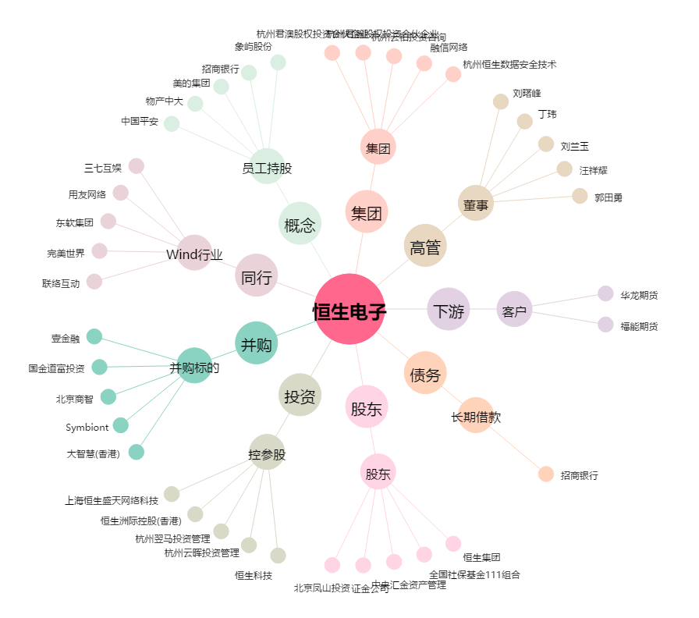
恒生电子[600570.SH] - 关系概览图

